상품제안서
송월타월 호텔컬렉션 톤 | 상품코드: F07283

 |  |  |  |  |  |  | 02-412-0044 | www.easy1.co.kr
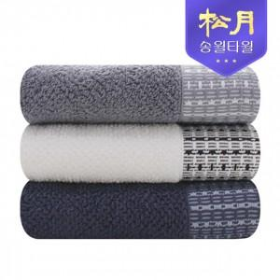

【상세/제작정보】 | 자수인쇄는 비용 변동이 있을 수 있으므로 주문전 문의 필수 입니다.

【인쇄/포장옵션】 | 실크, 자수 / 포장지포장

【공급단가】 | 수량 | 100~ | 500~ | 1,000~ | 2,000~ | 3,000~
*VAT별도 | 단가 | 5,910원 | 5,820원 | 5,680원 | 5,460원 | 5,230원

【상품 URL】 | http://www.easy1.co.kr/src/goods_detail.php?gdno=7283

